Macon
Barèmes Syndic | 140€ TTC par an et par lot principal
Barèmes Location/gestion locative | Location (TTC € ) | Gestion (TTC € par mois)
studio | 250 | 20
T2 | 350 | 30
T3 | 450 | 40
T4 et plus | 550 | 50
Maison | 750 | 60
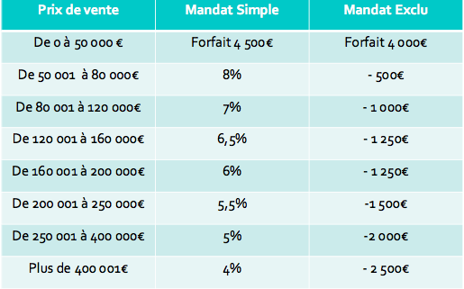
Barèmes Transaction

N°Carte Professionnelle T | N°CPI 7102 2015 000 001 927 par CCI de saone et Loire
N°RC et nom+adresse de l'assureur | 428 249 804 00018 VERSPIREN Allianz 8 avenue du stade de France 93210 SAINT DENIS
N° Garantie Financière, Montant et nom + adresse de l'assureur | 8763 748 pour 110 000euros, VERSPIREN Allianz 8 avenue du stade de France 93210 SAINT DENIS

N°Carte Professionnelle G et S | CPI 7102 2015 000 000 778
N°RC et nom+adresse de l'assureur | MMA - 14 bld Marie et Alexandre OYON 72030 LE MANS Cedex 9
N° Garantie Financière, Montant et nom + adresse de l'assureur | GALIAN - 89 rue de la Boétie 75009 PARIS

